Pac-Man
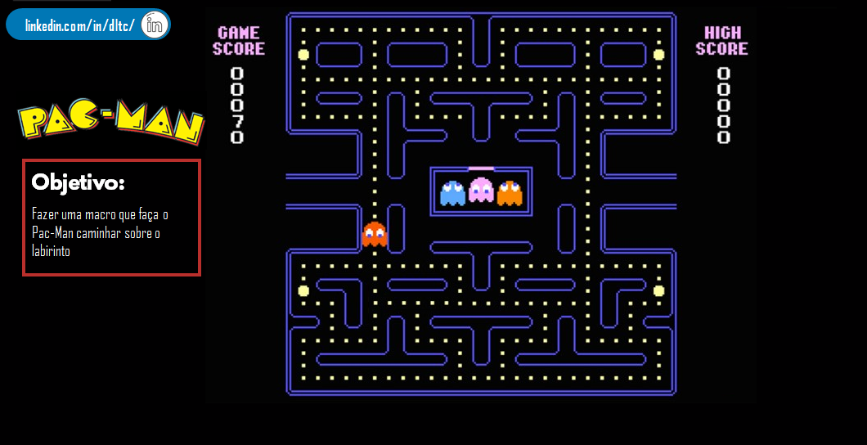

Mario


Nome do Jogador:
Nº de Moedas:
Tempo início:
Tempo fim:
Tempo jogado:

Jogar agora

